Přiloha č.1 Tech.spec. a ceník
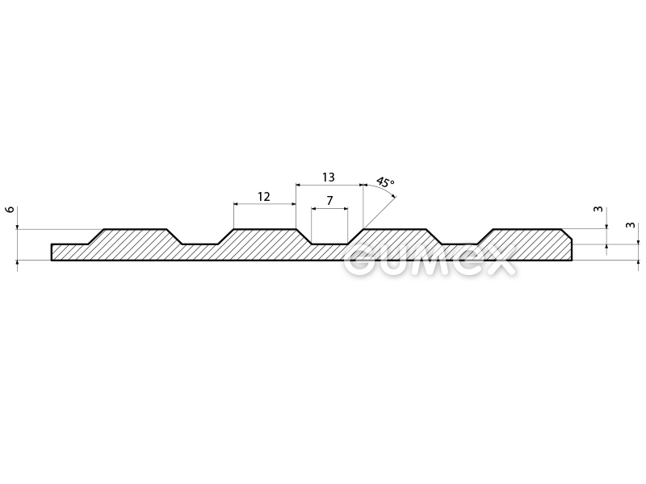
Příloha č.2 - Technická specifikace ke smlouvě 26/***/3062

Dodávky Pryž podlahová rýhovaná

KZM | Název materiálu | Bližší specifikace | Očekávaný odběr v MJ | MJ | Cena za MJ bez DPH | CENA celkem bez DPH
1272510021000 | Pryž podlahová rýhovaná | rýhovaná S4 1200x6mm, černá | 60 | m2 |  | 0.00 Kč
 |  | 80°ShA, NR-SBR, desén podélně rýhovaný, -25°C/+80°C

 |  |  |  |  | CENA CELKEM | 0.00 Kč

